Трикотаж
 |  |  |  | info@likadress.ru | К оплате: | 0.00 руб
 |  | Прайс-каталог | 8-800-250-95-37

 |  | производителя трикотажа LikaDress.ru |  | ул. Наговицыной-Икрянистовой, д. 6
 |  | 01.03.2024 13:49 |  | г. Иваново, Россия, 153002
Фотография | Артикул | Название | Ссылка на сайт | Размер | От 1 шт | Цена со скидкой от 1 шт | от 3000р | Цена со скидкой от 3000р | от 25000р | Цена со скидкой от 25000р | от 45000р | Цена со скидкой от 45000р | Заказ, шт | Сумма
 | 9714 | Костюм Лесной алова Арт. 9714 | https://likadress.ru/catalog/muzhskaya_specodezhda/~kostyum_lesnoj_alova | 170-176-56-58 | 10,175.00 руб | Без скидки | 6,650.00 руб | Без скидки | 6,318.00 руб | Без скидки | 5,985.00 руб | Без скидки | 0 | 0.00 руб
 |  |  |  | 182-188-48-50 | 10,175.00 руб | Без скидки | 6,650.00 руб | Без скидки | 6,318.00 руб | Без скидки | 5,985.00 руб | Без скидки | 0 | 0.00 руб
 |  |  |  | 182-188-52-54 | 10,175.00 руб | Без скидки | 6,650.00 руб | Без скидки | 6,318.00 руб | Без скидки | 5,985.00 руб | Без скидки | 0 | 0.00 руб
 |  |  |  | 182-188-56-58 | 10,175.00 руб | Без скидки | 6,650.00 руб | Без скидки | 6,318.00 руб | Без скидки | 5,985.00 руб | Без скидки | 0 | 0.00 руб

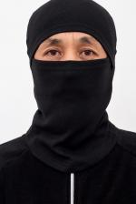 | 9072 | Балаклава Ч Арт. 9072 | https://likadress.ru/catalog/golovnie_ubori/~balaklava_ch | универсальный | 322.00 руб | Без скидки | 322.00 руб | Без скидки | 306.00 руб | Без скидки | 290.00 руб | Без скидки | 0 | 0.00 руб

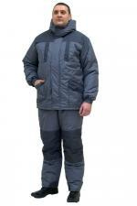 | 7722 | Костюм мужской Лидер таслан Арт. 7722 | https://likadress.ru/catalog/muzhskaya_specodezhda/~kostyum_muzhskoj_lider_taslan | 176-56-58 | 6,086.00 руб | Без скидки | 6,086.00 руб | Без скидки | 5,782.00 руб | Без скидки | 5,478.00 руб | Без скидки | 0 | 0.00 руб
 |  |  |  | 188-56-58 | 6,086.00 руб | Без скидки | 6,086.00 руб | Без скидки | 5,782.00 руб | Без скидки | 5,478.00 руб | Без скидки | 0 | 0.00 руб
 |  |  |  | 188-52-54 | 6,086.00 руб | Без скидки | 6,086.00 руб | Без скидки | 5,782.00 руб | Без скидки | 5,478.00 руб | Без скидки | 0 | 0.00 руб

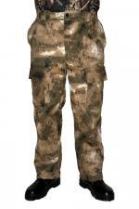 | 7292 | Брюки Скат Твил Арт. 7292 | https://likadress.ru/catalog/muzhskaya_specodezhda/~bryuki_skat_tvil | 188-48-50 | 1,139.00 руб | Без скидки | 1,139.00 руб | Без скидки | 1,083.00 руб | Без скидки | 1,026.00 руб | Без скидки | 0 | 0.00 руб
 |  |  |  | 176-56-58 | 1,139.00 руб | Без скидки | 1,139.00 руб | Без скидки | 1,083.00 руб | Без скидки | 1,026.00 руб | Без скидки | 0 | 0.00 руб

 | 6928 | Шапка трикотаж на флисе Арт. 6928 | https://likadress.ru/catalog/golovnie_ubori/~shapka_trikotazh_na_flise | 54 | 276.00 руб | Без скидки | 276.00 руб | Без скидки | 263.00 руб | Без скидки | 249.00 руб | Без скидки | 0 | 0.00 руб

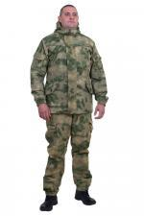 | 3539 | Костюм Горка NEW Арт. 3539 | https://likadress.ru/catalog/muzhskaya_specodezhda/~kostyum_gorka_new_3539 | 176-52-54 | 7,521.00 руб | Без скидки | 7,521.00 руб | Без скидки | 7,145.00 руб | Без скидки | 6,769.00 руб | Без скидки | 0 | 0.00 руб

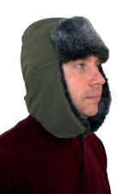 | 6983 | Шапка ушанка мех Арт. 6983 | https://likadress.ru/catalog/golovnie_ubori/~shapka_ushanka_mex | 57 | 745.00 руб | Без скидки | 745.00 руб | Без скидки | 708.00 руб | Без скидки | 671.00 руб | Без скидки | 0 | 0.00 руб

 | 0 | Одноразовый санитарно-гигиенический комбинезон Каспер Арт. 0 | https://likadress.ru/catalog/muzhskaya_specodezhda/~odnorazovyj_sanitarno_gigienicheskij_kombinezon_kasperS |  | 0.00 руб | Без скидки | 0.00 руб | Без скидки | 0.00 руб | Без скидки | 0.00 руб | Без скидки | 0 | 0.00 руб
 |  |  |  |  | 0.00 руб | Без скидки | 0.00 руб | Без скидки | 0.00 руб | Без скидки | 0.00 руб | Без скидки | 0 | 0.00 руб

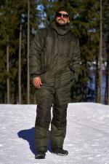 | 3541 | Костюм таслан Арт. 3541 | https://likadress.ru/catalog/muzhskaya_specodezhda/~kostyum_vozhak_taslan_3541 | 176-52-54 | 10,496.00 руб | Без скидки | 6,860.00 руб | Без скидки | 6,517.00 руб | Без скидки | 6,174.00 руб | Без скидки | 0 | 0.00 руб
 |  |  |  | 176-56-58 | 10,496.00 руб | Без скидки | 6,860.00 руб | Без скидки | 6,517.00 руб | Без скидки | 6,174.00 руб | Без скидки | 0 | 0.00 руб
 |  |  |  | 188-56-58 | 10,496.00 руб | Без скидки | 6,860.00 руб | Без скидки | 6,517.00 руб | Без скидки | 6,174.00 руб | Без скидки | 0 | 0.00 руб

